상품제안서
시크론 매직핸들 6단 6K 미니 UV 양우산 + 손톱깎이 네일아트 NA-20 (5P) 세트 | 상품코드: F33006

 |  |  |  |  |  |  | 02-412-0044 | www.easy1.co.kr
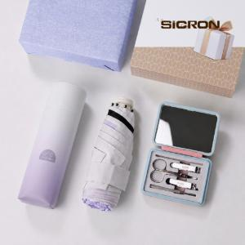

【상세/제작정보】 | 배송비 무료

【인쇄/포장옵션】 | 레이저, 풀칼라 / 싸바리케이스

【공급단가】 | 수량 | 30~ | 50~ | 100~ | 300~ | 500~
*VAT별도 | 단가 | 15,950원 | 15,700원 | 15,340원 | 14,720원 | 14,110원

【상품 URL】 | https://www.easy1.co.kr:443/src/goods_detail.php?gdno=33006

